로그인
[로그인]
Test Scenario Specitication Form
 | 페이지ID | 파일명 | 작성자 | 작성일 |  | 리뷰 | 리뷰일 | 수행자 | 수행일
 | a-front-login | login/login.jsp | 박가연 | 2020-09-17 |  | 박가연 | 2020-09-17 | 박가연 | 2020-09-17

테스트 대상 상세:
로그인 페이지 영역에 대한 테스트를 진행. 1. 아이디 및 비밀번호 입력란이 비어있는가. 2. 아이디 및 비밀번호가 일치하는가. 3. 계속 되는 로그인 실패를 제한 할 수 있는가. 4. 로그인 정보 저장 버튼을 클릭 한 뒤 로그인에 성공하면 로그인 정보가 저장되어있는가.
테스트 시나리오 목적:
1. 로그인 페이지 화면에서 아이디 및 비밀번호가 제대로 입력이 되어있는지를 확인함. 2. 같은 아이디로 5번이상 로그인 실패 시 더 이상 로그인을 진행 할 수 없는지 확인함. 3. 다시 로그아웃을 했을 때 로그인 정보가 저장되어있는 지를 확임함.
가정 및 필요사항:
1. 데이터 베이스에 해당 두 가지 데이터가 들어있다고 가정함. [LOG_A = 아이디 : scott123 비밀번호 : tiger123]
번호 | 기능코드 | Step(ID) | 테스트 항목 |  | 기대결과 |  | 실제결과 |  | 비고
1 | a-front-login-01 | 1 | [아이디]와 [비밀번호]에 LOG_A값을 입력하고 로그인 성공 여부 1. 아이디에 scott123 입력 2. 비밀번호에 tiger123 입력 3. 로그인 버튼 클릭 |  | 로그인이 성공되어 메인페이지로 이동하고, 로그인 회원가입 탭이 사리진 후 로그아웃 페이지와 마이페이지가 생성됨 index.jsp
 |  |  | 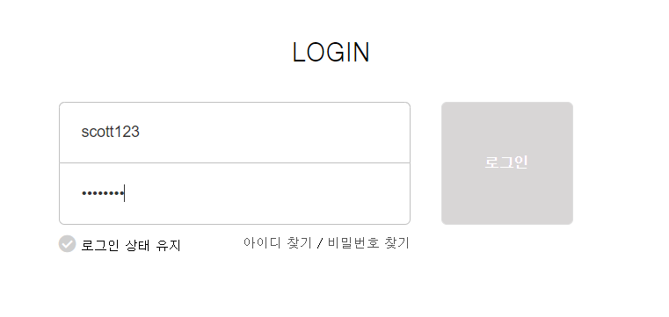
2 | a-front-login-01 | 2 | [아이디]입력란에는 값 입력, [비밀번호] 입력란에는 값 입력하지 않고 로그인 성공여부 1. 아이디에 아무 값 입력 2. 비밀번호에 빈칸 입력 3. 로그인 버튼 클릭 |  | 값을 입력해야한다는 경고창 생성
 |  |  | 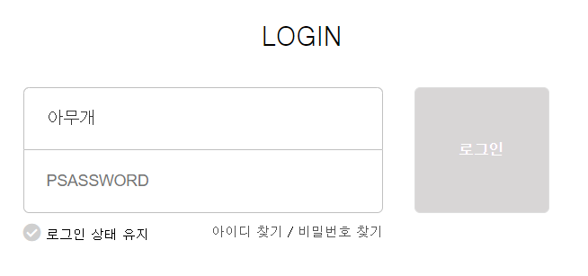
3 | a-front-login-01 | 3 | [아이디]입력란에는 빈값 입력, [비밀번호] 입력란에는 값 입력하고 로그인 성공여부 1. 아이디에 빈값 입력 2. 비밀번호에 아무 값 입력 3. 로그인 버튼 클릭 |  | 값을 입력해야한다는 경고창 생성
 |  |  | 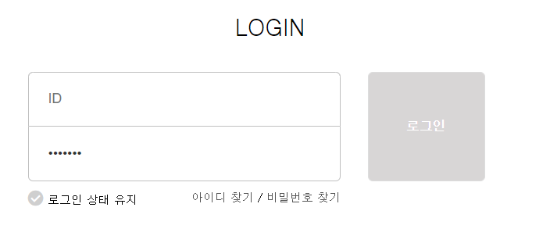
4 | a-front-login-01 | 4 | [아이디]와 [비밀번호]에 값을 입력하지 않았을 때 경고창 1. 아이디에 빈칸 입력 2. 비밀번호에 빈칸 입력 3. 로그인 버튼 클릭 |  | 값을 입력해야한다는 경고창 생성
 |  |  | 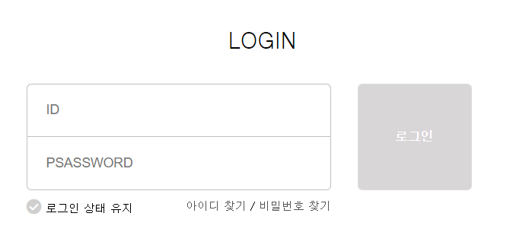
5 | a-front-login-01 | 5 | [아이디]에는 LOG_A 값의 정보를 입력후 틀린 [비밀번호] 값을 입력 1. 아이디에 db에 저장된 값 입력 2. 비밀번호에 db와 맞지 않은 값 입력 3. 로그인 버튼 클릭 |  | 비밀번호 값이 맞지 않다는 경고창 생성

5 | a-front-login-02 | 1 | 로그아웃 클릭 |  | 로그아웃과 마이페이지 탭이 사라진 뒤, 로그인과 회원가입 탭이 생성

회원가입_이용약관
[이용약관]
Test Scenario Specitication Form
 | 페이지ID | 파일명 | 작성자 | 작성일 |  | 리뷰 | 리뷰일 | 수행자 | 수행일
 | a-front-join | join/join_agree.jsp | 박가연 | 2020-09-17 |  | 박가연 | 2020-09-17 | 박가연 | 2020-09-17

테스트 대상 상세:
이용약관 페이지 영역에 대한 테스트를 진행. 1. 전체동의 버튼을 누르면 하위 콘텐츠 체크박스가 체크되어지는가./전체동의 버튼을 해제하면 하위 콘텐츠 체크박스가 해제되는가. 2. 하위콘텐츠가 모두 체크되었다면 전체동의 체크박스가 체크되어지는가/하위콘텐츠 체크박스가 하나라도 해제 된다면, 전체동의 체크박스가 해제되는가. 3. 필수동의 모두 체크해야, 다음페이지로 넘어갈 수 있는가.
테스트 시나리오 목적:
1. 이용약관 페이지에서 전체동의 버튼을 누른다. 2. 이용약관 페이지에서 전체동의 버튼 제외하고 하위콘텐츠 체크박스를 누른다. 3. 이용약관 페이지에서 필수동의 항목을 체크하지 않고 [다음]버튼을 누른다.
가정 및 필요사항:
1. 서비스 이용약관, 개인정보 수집 및 이용동의 항목은 필수 동의 항목이다. 2. 개인정보 제3자 제공 항목은 선택 동의 항목이다.
번호 | 기능코드 | Step(ID) | 테스트 항목 |  | 기대결과 |  | 실제결과 |  | 비고
1 | a-front-join-01 | 1 | [전체동의]버튼 작동 1. [전체동의]버튼을 누른다. |  | 하위 콘텐츠 체크박스가 모두 체크되어진다.
 |  |  |  |  | 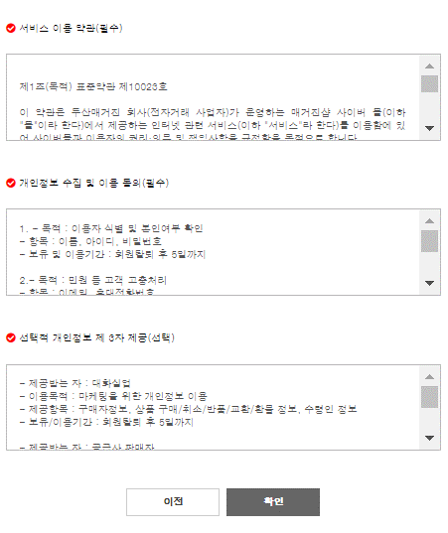
2 | a-front-join-01 | 2 | [전체동의]버튼 해제 1. [전체동의]버튼을 누른다. 2. 다시 [전체동의]버튼을 누른다. |  | 하위 콘텐츠 체크박스가 모두 해제되어진다.
 |  |  |  |  | 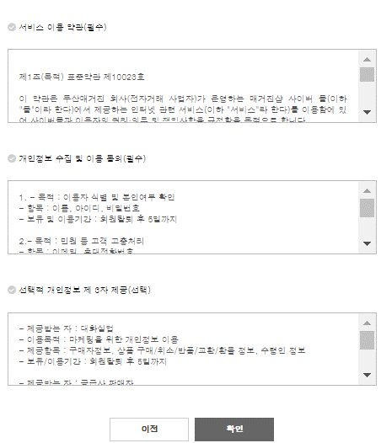
3 | a-front-join-06 | 1 | 필수동의 항목을 하나라도 체크하지 않은 후 [다음]버튼을 누르면 페이지 이동이 되는지 여부 |  | 필수동의 클릭이 필요하다는 경고창 생성
 |  |  | 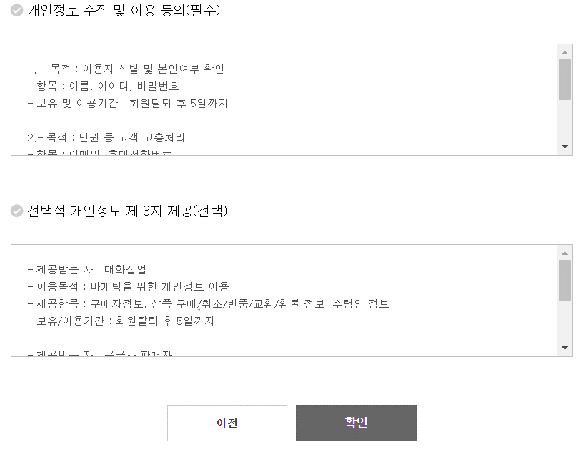
4 | a-front-join-01 | 2 | 필수동의 항목을 모두 체크 한 후 [다음] 버튼을 누르면 페이지 이동이 되는지 여부 |  | 이용약관 동의에 성공하여 정보기입페이지로 이동함 join/join_register.jsp
 |  |  | 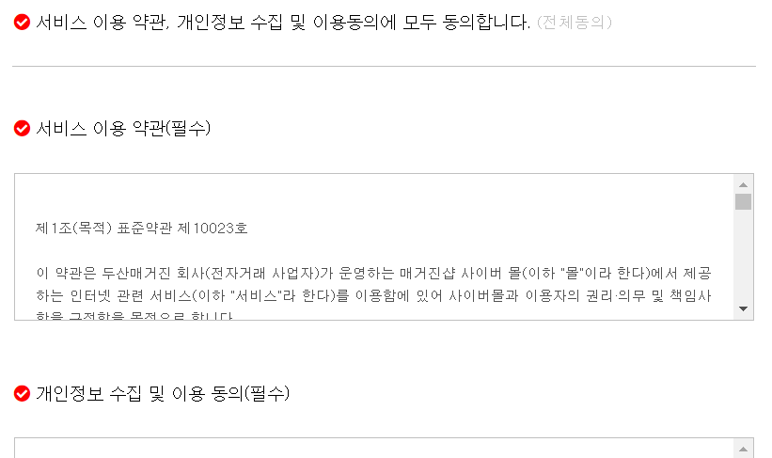

상품판매
[상풍판매]
Test Scenario Specitication Form
 | 페이지ID | 파일명 | 작성자 | 작성일 |  | 리뷰 | 리뷰일 | 수행자 | 수행일
 | a-front-store | store/store.jsp | 박가연 | 2020-09-17 |  | 박가연 | 2020-09-17 | 박가연 | 2020-09-17

테스트 대상 상세:
상품판매 페이지 영역에 대한 테스트를 진행. 1. DB에 추가한 대로 상품이 출력되는가.
테스트 시나리오 목적:
1. DB에 상품을 삽입 한 뒤, 출력 화면을 테스트한다.
가정 및 필요사항:

번호 | 기능코드 | Step(ID) | 테스트 항목 |  | 기대결과 |  | 실제결과 |  | 비고
1 | a-front-store-01 | 1 | ORACLE DB에서 상품 삽입 |  | 삽입한 상품들이 나열된다.
 |  |  |  |  | 
2 | a-front-store-02 | 1 | 삽입된 상품 수 만큼 상품 개수 증가 |  | 삽입한 상품 수 만큼 상품 개수가 증가한다.

장바구니
[장바구니]
Test Scenario Specitication Form
 | 페이지ID | 파일명 | 작성자 | 작성일 |  | 리뷰 | 리뷰일 | 수행자 | 수행일
 | a-front-join | store/shopping_cart.jsp | 박가연 | 2020-09-17 |  | 박가연 | 2020-09-17 | 박가연 | 2020-09-17

테스트 대상 상세:
장바구니 페이지 영역에 대한 테스트를 진행. 1. 상품 상세 페이지에서 장바구니로 이동 버튼을 누르면 해당 상품이 장바구니로 이동 되는가. 2. 상품 상세 페이지에서 옵션 숫자를 누른 후 장바구니로 이동 버튼을 누르면 옵션 숫자가 변경 후 장바구니로 이동되는가. 3. 장바구니 페이지에서 옵션 숫자를 변경 할 수 있는가. 4. 변경된 옵션 수량만큼 가격이 변경되는가. 5. 선택한 장바구니 항목만 삭제 가능한가.
테스트 시나리오 목적:
1. 상품상세페이지에서 장바구니로 상품을 이동시킨다.
가정 및 필요사항:
장바구니 서비스는 로그인 이후 이용가능한 페이지이기 때문에, 로그인을 했다는 가정 하에 진행
번호 | 기능코드 | Step(ID) | 테스트 항목 |  | 기대결과 |  | 실제결과 |  | 비고
1 | a-front-cart-02 | 1 | 상품 상세 페이지에서 장바구니로 이동 클릭 1. 장바구니 이동 을 클릭한다. 2. 확인을 누른다. |  | 장바구니에 해당 상품이 추가 된다.

2 | a-front-cart-02 | 2 | 상품 상세 페이지에서 옵션 변경 한 뒤 장바구니로 이동 클릭 1. 상품 수량을 변경한다. 2. 장바구니 이동을 클릭한다. 3. 확인을 누른다. |  | 장바구니에 해당 상품이 수량 변경된 뒤 추가 된다.
 |  |  | 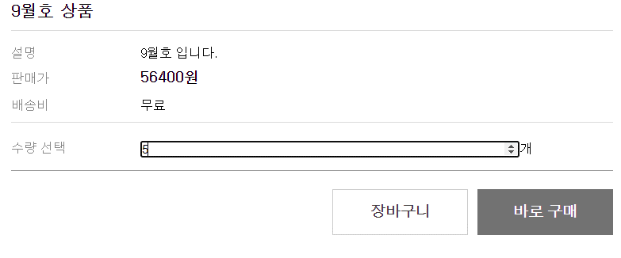
3 | a-front-cart-03 | 1 | 장바구니 페이지에서 옵션 수량 수정 시 1. 수량 입력 란에 숫자를 변경한다. 2. 수정 버튼을 누른다. |  | 수량이 변경 된 뒤, 수량 값에 맞게 합산급액이 변경 된다.
 |  |  | 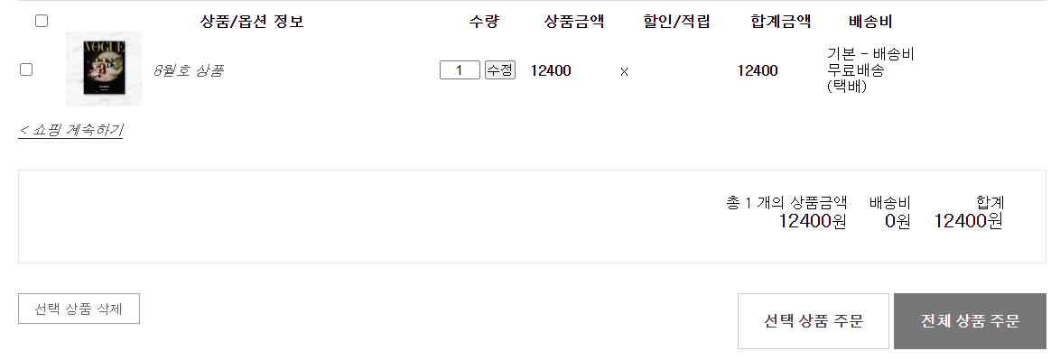
4 | a-front-cart-04 | 1 | 선택한 항목 만 장바구니에서 삭제 가능 1. 선택하고자 하는 항목을 선택한다. 2. 선택 상품 삭제 버튼을 누른다. |  | 해당 상품만 장바구니 페이지에서 삭제된다.

결제주문
[결제주문]
Test Scenario Specitication Form
 | 페이지ID | 파일명 | 작성자 | 작성일 |  | 리뷰 | 리뷰일 | 수행자 | 수행일
 | a-front-join | store/payment.jsp | 박가연 | 2020-09-17 |  | 박가연 | 2020-09-17 | 박가연 | 2020-09-17

테스트 대상 상세:
결제/주문 페이지 영역에 대한 테스트를 진행. 1. 상품상세페이지에서 바로 주문 클릭 시 결제/주문페이지로 이동 가능 2. 장바구니에서 전체 상품 결제/주문 페이지로 이동가능 3. 장바구니에서 선택 상품만 결제/주문 페이지로 이동가능 4. 결제 버튼 클릭 시 결제 정보 DB에 저장
테스트 시나리오 목적:
1. 상품 DB, 장바구니 DB가 결제 주문 화면으로 넘어가는지 확인 2. 결제 정보가 DB에 저장되는지 확인
가정 및 필요사항:
1. 결제 모듈은 생략 2. 주문자 이름, 주문자 번호, 주문자 이메일, 받는 사람 이름, 받는 사람 주소, 받는 사람 번호, 결제 수단 등의 필수 항목 유효성은 체크는 모두 했다는 전제 하에 테스트 진행(JS처리완료)
번호 | 기능코드 | Step(ID) | 테스트 항목 |  | 기대결과 |  | 실제결과 |  | 비고
1 | a-front-pay-01 | 1 | 상품 상세페이지에서 바로 구매 버튼 클릭 |  | 상품과 옵션수량이 주문페이지로 이동

2 | a-front-pay-02 | 1 | 장바구니 페이지에서 선택 상품만 주문 클릭 |  | 해당 상품만 주문페이지로 이동
 |  |  | 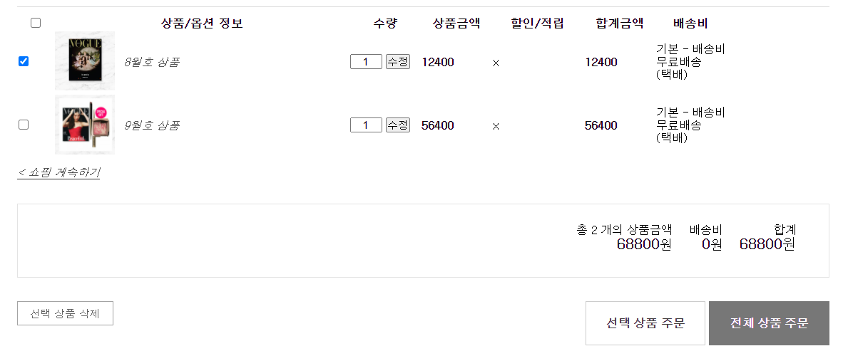
3 | a-front-pay-02 | 2 | 장바구니 페이지에서 전체 상품 주문 클릭 |  | 체크 박스를 선택하지 않아도 전체 상품이 주문페이지로 이동
 |  |  | 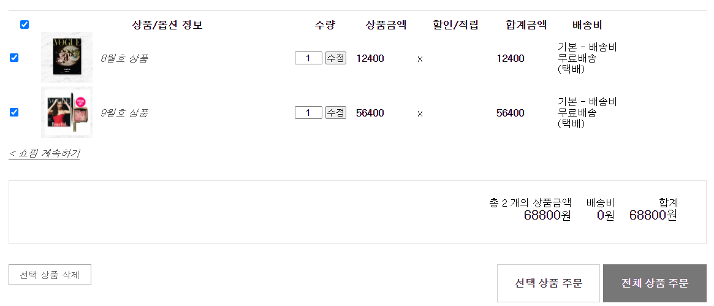
4 | a-front-pay-03 | 1 | 결제 버튼 클릭 1. 필수항목을 모두 입력한다.(주문자 이름, 주문자 번호, 주문자 이메일, 받는 사람 이름, 받는 사람 주소, 받는 사람 번호, 결제 수단) 2. 결제 버튼 클릭 |  | 결제 완료

